场景法
ATM取款 | 正确流 | 场景 | 有效银行卡 | 正确密码 | 账号足额 | 每日限额足额 | ATM足额 | 预期结果 | 输入边长A,B,C三个值，判断是否构成三角形，输出对于信息 分析： 考虑三个值是否为正数 三角形判断：任意两边之和大于第三边 直角三角形：勾股定理 等腰：两边等，且不等于第三边 等边：三边相等 等腰直角：两边等且不等于第三边，且相等的两边平方和等于第三边的平方 |  |  |  |  | 条件 | 数据 | 结果
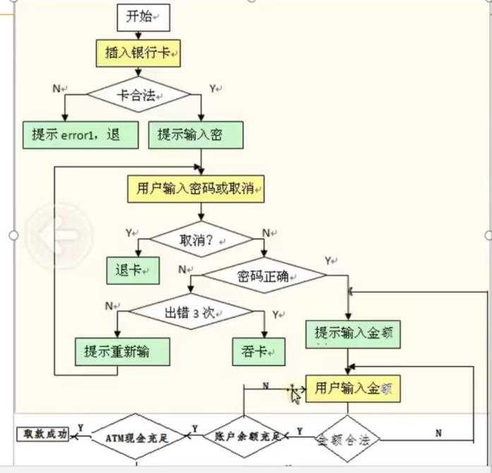 | Y | 场景1：取款成功 | Y | Y | Y | Y | Y | 取款成功 |  | 场景 | 场景1 | 验证等边三角形 | a>0,b>0,c>0,a=b=c a＜b+c||b＜a+c||c＜a+b |  |  | 等边三角形
 | N | 场景2:无效银行卡 | N | Y | Y | Y | Y | 退卡 |  |  | 场景2 | a>0,b>0,c>0取反 |  | a=0,a<0,b<0,b=0,c<0,c=0 | 6组数据 | 请重新输入
 |  | 场景3：密码错误 | Y | N | Y | Y | Y | 密码错误 |  |  | 场景3 | 任意两边之和小于第三边 |  | a≥b+c||b≥a+c||c≥a+b | 6组数据 | 不是三角形
 |  | 场景4：三次密码错误 | Y | N | Y | Y | Y | 三次密码错误，吞卡 |  |  | 场景4 | 等腰直角三角形 | a>0,b>0,c>0,勾股定律 两边等且不等于第三边 a＜b+c||b＜a+c||c＜a+b |  |  | 等腰直角三角形
 |  | 场景5：账号不足额 | Y | Y | N | Y | Y | 账号余额不足 |  |  | 场景5 | 直角三角形 |  | 没有a=b≠c且c=b≠a且a=c≠b | 三组数据 | 直角三角形
 |  | 场景6：每日限额不足 | Y | Y | Y | N | Y | 每日限额不足 |  |  | 场景6 | 等腰三角形 |  | a>0,b>0,c>0, 两边等且不等于第三边 a＜b+c||b＜a+c||c＜a+b | 3组数据 | 等腰三角形
 |  | 场景7：ATM不足额 | Y | Y | Y | Y | N | ATM不足额 |  |  | 场景7 | 普通三角形 |  | a>0,b>0,c>0, a＜b+c||b＜a+c||c＜a+b | 3组数据 | 普通三角形
 |  | 场景8

 |  |  |  |  |  |  |  |  | 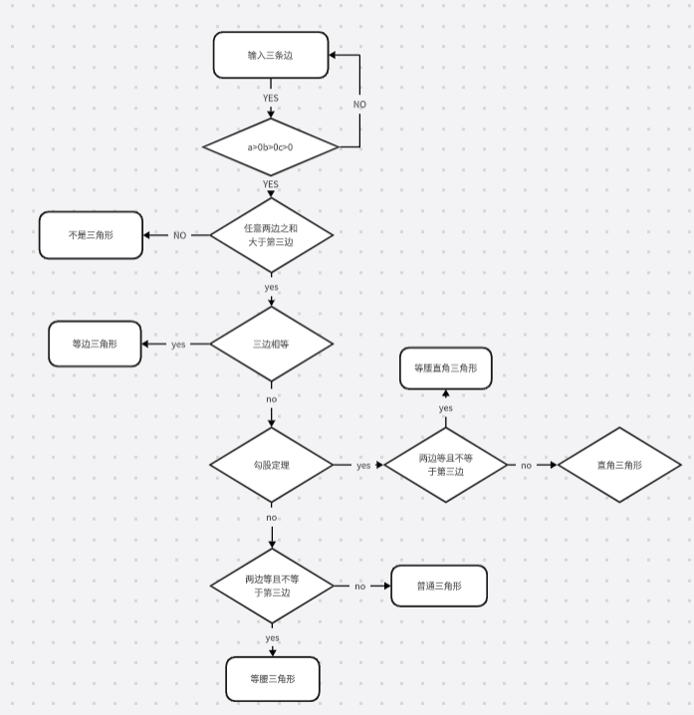

 | 用例编号 | 模块 | 用例标题 | 优先级 | 预置条件 | 操作步骤 | 预期结果 | 备注
 | ATM取款_ST_001 | 取款 | 取款成功 | 高 | 存在一张有效的银行卡 卡号：7777 8888 9999 4444 552 密码：123456 余额9000 每日限额余额10000 ATM余额5000 | 1、插入银行卡 2、密码：123456 3、取款：1000 | 取款1000元 卡扣款1000元 卡余额8000 ATM余额4000
 | ATM取款_ST_002 | 取款 | 银行卡无效 | 中 | 银行卡无效 | 1、插入银行卡 | 提示：银行卡无效 退卡
 | ATM取款_ST_003 | 取款 | 密码错误 | 中 | 存在一张有效的银行卡 卡号：7777 8888 9999 4444 552 密码：123456 余额9000 每日限额余额10000 ATM余额5000 | 1、插入银行卡 2、密码：123333 | 提示密码错误 请重新输入密码
 | ATM取款_ST_004 | 取款 | 第二次密码错误 | 中 | 存在一张有效的银行卡 卡号：7777 8888 9999 4444 552 密码：123456 余额9000 每日限额余额10000 ATM余额5000 | 1、插入银行卡 2、密码：127896 | 提示密码错误 请重新输入密码
 | ATM取款_ST_005 | 取款 | 三次密码错误 | 高 | 存在一张有效的银行卡 卡号：7777 8888 9999 4444 552 密码：123456 余额9000 每日限额余额10000 ATM余额5000 | 1、插入银行卡 2、密码：123333 3、密码：145678 4、密码：144556 | 提示密码错误三次 吞卡
 | ATM取款_ST_006 | 取款 | 卡不足额 | 高 | 存在一张有效的银行卡 卡号：1111 2222 3333 4444 556 密码：123456 余额1000 每日限额余额10000 ATM余额5000 | 1、插入银行卡 2、密码：123456 3、取款：6000 | 提示：银行卡余额不足 请重新输入金额
 | ATM取款_ST_007 | 取款 | 每日限额不足 | 高 | 存在一张有效的银行卡 卡号：1111 2222 3333 4444 556 密码：123456 余额10000 每日限额余额5000 ATM余额5000 | 1、插入银行卡 2、密码：123456 3、取款：6000 | 提示：取款金额超今日限额 请重新输入金额
 | ATM取款_ST_008 | 取款 | ATM不足额 | 高 | 存在一张有效的银行卡 卡号：1111 2222 3333 4444 556 密码：123456 余额10000 每日限额余额10000 ATM余额5000 | 1、插入银行卡 2、密码：123456 3、取款：6000 | 提示：本机余额不足 请重新输入金额

